Sheet1
二手车鉴定评估作业表

车主 |  | ${cls.name} |  |  | 联系电话 |  | ${cls.tel}

地址 |  | ${cls.lCAdd}

鉴定评估目的：□交易 □转籍 □拍卖 □置换 □抵押 □担保 □咨询 □司法解决

原始情况 | 品牌型号 |  | ${cls.cBrand} |  | 号牌号码 |  | ${cls.lPlate}
 | 车辆识别代号（VIN） |  | ${cls.Fnum}
 | 发动机号 |  | ${cls.eNum} |  | 车身颜色 |  | ${cls.cColor}
 | 总质量/核定载质量 /准牵引质量 |  | ${cls.totalQ} |  | 核定载荷/排量 功率/燃料种类 |  | ${cls.FuType}
 | 注册登记日期 | 2016-08-04 | 使用年限 |  | ${cls.sLife} | 规定使用年限 | 无
 | 累计行使里程 | ${cls.AML}公里 | 车辆类型 |  | ${cls.cType} | 现实状态 | 良好
检查核对交易证件 | 证件 | □原始发票□机动车登记证书□机动车行驶证□法人代码或身份证□其他
 | 税费 | □购置附加税□车船使用税□年检费□交强险□其他
汽车技术鉴定情况 | 车身：□好 □一般 □差 内饰：□好 □一般 □差
 | 发动机：□好 □一般 □差
 | 底盘：□好 □一般 □差
 | 电气： □好 □一般 □差
调整系数（取值）： | 技术情况：□好 □一般 □差 ×权重30%
 | 维修保养：□好 □一般 差 ×权重25%
 | 制造质量：□进口 □合资 国产 ×权重20%
 | 工作性质：□私用 □公务用车 □营运 ×权重15%
 | 工作条件：□好 □一般 差 ×权重10%
价值反应 | 原始购买价格 | ${cls.PPP}元整 |  |  | 车主报价 | ${cls.Valuation}元整
 | 成新率 | ${cls.nRate} |  |  | 评估价格 | ${cls.vPriceL}元整
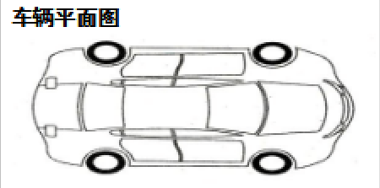 |  |  |  | 鉴定评估公司（盖章）： 评估人员（盖章）：

